Karte
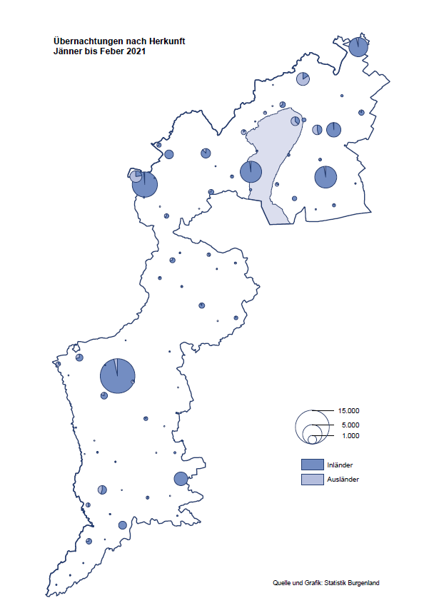

Bgld
Ankünfte nach Unterkunftsart |  |  |  |  |  |  |  | Übernachtungen nach Unterkunftsart |  |  |  |  |  |  |  | Daten für Grafik 2:
Feber 2021 |  |  |  |  |  |  |  | Feber 2021 |  |  |  |  |  |  |  |  | Monat | 2021 | 2020 | Ø 2010-2020 | 2020 | 2019 | 2018 | 2017 | 2016 | 2015 | 2014 | 2013 | 2012 | 2011 | 2010

Unterkunftsart | Ankünfte |  |  |  |  |  |  | Unterkunftsart | Übernachtungen |  |  |  |  |  |  |  |  | 63,944 | 2,287,961 | 2,920,278 | 2,287,961 | 3,144,232 | 3,050,564 | 3,092,657 | 3,084,025 | 2,914,691 | 2,912,637 | 2,853,243 | 2,938,655 | 2,933,357 | 2,911,034
 | Inländer |  | Ausländer |  | insgesamt |  |  |  | Inländer |  | Ausländer |  | insgesamt
 | 2020 | 2021 | 2020 | 2021 | 2020 | 2021 | % |  | 2020 | 2021 | 2020 | 2021 | 2020 | 2021 | % | Jänner | 1 | 29,476 | 145,353 | 138,168 | 145,353 | 142,561 | 145,246 | 145,386 | 144,674 | 134,038 | 133,981 | 132,179 | 136,230 | 128,519 | 131,684
 |  |  |  |  |  |  |  |  |  |  |  |  |  |  |  | Feber | 2 | 34,468 | 151,431 | 139,118 | 151,431 | 140,588 | 142,295 | 142,728 | 145,581 | 135,782 | 142,631 | 131,305 | 135,387 | 132,050 | 130,518
Burgenland | 47,071 | 3,518 | 6,669 | 1,088 | 53,740 | 4,606 | -91.4% | Burgenland | 134,550 | 29,146 | 16,881 | 5,322 | 151,431 | 34,468 | -77.2% | März | 3 |  | 64,358 | 148,120 | 64,358 | 163,253 | 168,732 | 155,317 | 173,021 | 148,988 | 147,200 | 164,265 | 148,907 | 139,865 | 155,416
Gewerbl. Beherbergungsbetrieb | 42,219 | 2,079 | 5,680 | 811 | 47,899 | 2,890 | -94.0% | Gewerbl. Beherbergungsbetrieb | 91,369 | 8,222 | 13,926 | 3,426 | 105,295 | 11,648 | -88.9% | April | 4 |  | 5,072 | 193,444 | 5,072 | 244,826 | 224,025 | 232,034 | 202,440 | 201,029 | 212,756 | 185,187 | 215,698 | 211,430 | 193,387
5/4-Stern | 35,552 | 394 | 4,355 | 279 | 39,907 | 673 | -98.3% | 5/4-Stern | 77,387 | 1,770 | 11,406 | 896 | 88,793 | 2,666 | -97.0% | Mai | 5 |  | 46,179 | 267,078 | 46,179 | 283,418 | 306,488 | 278,950 | 328,809 | 292,559 | 285,056 | 297,188 | 278,023 | 257,616 | 283,574
3-Stern | 5,434 | 1,488 | 1,225 | 330 | 6,659 | 1,818 | -72.7% | 3-Stern | 11,186 | 5,494 | 2,339 | 1,543 | 13,525 | 7,037 | -48.0% | Juni | 6 |  | 233,437 | 307,010 | 233,437 | 353,757 | 312,160 | 347,452 | 298,750 | 304,686 | 319,646 | 276,693 | 292,628 | 343,074 | 294,830
2/1-Stern | 1,233 | 197 | 100 | 202 | 1,333 | 399 | -70.1% | 2/1-Stern | 2,796 | 958 | 181 | 987 | 2,977 | 1,945 | -34.7% | Juli | 7 |  | 447,640 | 423,318 | 447,640 | 430,134 | 431,967 | 436,808 | 437,717 | 417,086 | 403,168 | 408,674 | 409,575 | 413,893 | 419,841
Privatquartier nicht auf Bauernhof | 625 | 118 | 350 | 94 | 975 | 212 | -78.3% | Privatquartier nicht auf Bauernhof | 1,137 | 337 | 923 | 841 | 2,060 | 1,178 | -42.8% | Aug | 8 |  | 546,671 | 508,075 | 546,671 | 513,292 | 486,508 | 503,565 | 510,434 | 483,048 | 494,104 | 488,499 | 519,743 | 517,405 | 525,560
Privatquartier auf Bauernhof | 172 | 55 | 48 | 13 | 220 | 68 | -69.1% | Privatquartier auf Bauernhof | 300 | 131 | 105 | 53 | 405 | 184 | -54.6% | Sept | 9 |  | 369,853 | 293,791 | 369,853 | 301,838 | 294,404 | 306,558 | 299,008 | 282,739 | 260,716 | 264,879 | 291,135 | 281,631 | 278,944
Campingplatz | 42 | 0 | 4 | 0 | 46 | 0 |  | Campingplatz | 65 | 0 | 4 | 0 | 69 | 0 |  | Okt | 10 |  | 203,553 | 212,194 | 203,553 | 225,667 | 217,367 | 218,450 | 217,470 | 203,272 | 206,019 | 203,858 | 211,959 | 211,883 | 214,636
Kurheim der Sozialvers.träger | 413 | 331 | 0 | 2 | 413 | 333 | -19.4% | Kurheim der Sozialvers.träger | 11,259 | 8,608 | 18 | 50 | 11,277 | 8,658 | -23.2% | Nov | 11 |  | 46,036 | 164,967 | 46,036 | 193,867 | 183,958 | 181,241 | 179,370 | 171,475 | 171,477 | 179,421 | 179,009 | 165,174 | 163,604
Private und öffentliche Kurheime | 1,816 | 731 | 15 | 19 | 1,831 | 750 | -59.0% | Private und öffentliche Kurheime | 26,801 | 11,231 | 162 | 109 | 26,963 | 11,340 | -57.9% | Dez | 12 |  | 28,378 | 124,993 | 28,378 | 151,031 | 137,414 | 144,168 | 146,751 | 139,989 | 135,883 | 121,095 | 120,361 | 130,817 | 119,040
Jugendherberge | 237 | 48 | 135 | 22 | 372 | 70 | -81.2% | Jugendherberge | 382 | 64 | 260 | 75 | 642 | 139 | -78.3%
Ferienwohnung, Ferienhaus | 1,427 | 96 | 398 | 123 | 1,825 | 219 | -88.0% | Ferienwohnung, Ferienhaus | 2,946 | 397 | 1,281 | 760 | 4,227 | 1,157 | -72.6% | Überschrift1: | Übernachtungen im Burgenland 2015
Sonstige Unterkunft | 120 | 60 | 39 | 4 | 159 | 64 | -59.7% | Sonstige Unterkunft | 291 | 156 | 202 | 8 | 493 | 164 | -66.7% | Überschrift2: | im Vergleich zu 2015 und Ø 2005-2015

Übernachtungen im Feber nach Unterkunftsarten
Übernachtungen nach Monaten
 | Ø 2010-2020 | 2020 | 2021
Jänner | 138,168 | 145,353 | 29,476
Feber | 139,118 | 151,431 | 34,468
März | 148,120 | 64,358
April | 193,444 | 5,072
Mai | 267,078 | 46,179
Juni | 307,010 | 233,437
Juli | 423,318 | 447,640
Aug | 508,075 | 546,671
Sept | 293,791 | 369,853
Okt | 212,194 | 203,553
Nov | 164,967 | 46,036
Dez | 124,993 | 28,378
 |  |  |  |  |  |  |  |  |  |  |  |  |  |  |  | Daten für Grafik 1:
 |  |  |  |  |  |  |  |  |  |  |  |  |  |  |  |  | 2021 | 2020
 |  |  |  |  |  |  |  |  |  |  |  |  |  |  |  | 5/4-Stern | 2,666 | 88,793
 |  |  |  |  |  |  |  |  |  |  |  |  |  |  |  | 3-Stern | 7,037 | 13,525
 |  |  |  |  |  |  |  |  |  |  |  |  |  |  |  | 2/1-Stern | 1,945 | 2,977
 |  |  |  |  |  |  |  |  |  |  |  |  |  |  |  | Privatquartier | 1,362 | 2,465
 |  |  |  |  |  |  |  |  |  |  |  |  |  |  |  | Campingplatz | 0 | 69
 |  |  |  |  |  |  |  |  |  |  |  |  |  |  |  | Kurheim, Erhol. | 19,998 | 38,240
 |  |  |  |  |  |  |  |  |  |  |  |  |  |  |  | Sonst. Unterk. | 1,460 | 5,362

 |  |  |  |  |  |  |  |  |  |  |  |  |  |  |  | Kontrolle | 34,468 | 151,431

6 |  |  |  |  |  |  |  |  | 7

Gemeinde20
Die 20 Gemeinden mit den meisten Übernachtungen
Feber 2021

Gemeinde | Ankünfte |  |  | Übernachtungen
 | 2020 | 2021 | % | 2020 | 2021 | %

Bad Tatzmannsdorf | 9,194 | 479 | -94.8% | 41,384 | 9,459 | -77.1%
Bad Sauerbrunn | 998 | 318 | -68.1% | 9,114 | 3,286 | -63.9%
Sankt Andrä am Zicksee | 234 | 182 | -22.2% | 4,172 | 3,208 | -23.1%
Rust | 895 | 119 | -86.7% | 4,338 | 2,826 | -34.9%
Kittsee | 192 | 122 | -36.5% | 3,010 | 2,388 | -20.7%
Parndorf | 2,050 | 491 | -76.0% | 3,541 | 1,522 | -57.0%
Mönchhof | 221 | 204 | -7.7% | 1,543 | 1,386 | -10.2%
Eberau | 13 | 41 | 215.4% | 21 | 1,125
Neudörfl | 246 | 175 | -28.9% | 798 | 1,005 | 25.9%
Gols | 485 | 84 | -82.7% | 645 | 967 | 49.9%
Eisenstadt | 1,310 | 263 | -79.9% | 2,367 | 716 | -69.8%
Kukmirn | 104 | 36 | -65.4% | 194 | 643 | 231.4%
Neusiedl am See | 743 | 149 | -79.9% | 1,346 | 513 | -61.9%
Heiligenkreuz im Lafnitztal | 230 | 55 | -76.1% | 619 | 479 | -22.6%
Steinbrunn | 371 | 140 | -62.3% | 862 | 469 | -45.6%
Oberwart | 147 | 140 | -4.8% | 277 | 367 | 32.5%
Pinkafeld | 730 | 180 | -75.3% | 1,243 | 322 | -74.1%
Jois | 280 | 92 | -67.1% | 539 | 295 | -45.3%
Jennersdorf | 3,335 | 127 | -96.2% | 6,143 | 259 | -95.8%
Donnerskirchen | 46 | 32 | -30.4% | 434 | 255 | -41.2%

Die 10 Gemeinden mit den meisten Übernachtungen im Feber
 |  |  |  |  |  |  |  | Daten für Grafik: | 2020 | 2021 | 2020 | 2021
 |  |  |  |  |  |  | 1 | Bad Tatzmannsdorf | 41,384 | 9,459 | 49.9 | 129.6
 |  |  |  |  |  |  | 2 | Bad Sauerbrunn | 9,114 | 3,286 | 11.0 | 45.0
 |  |  |  |  |  |  | 3 | Sankt Andrä am Zicksee | 4,172 | 3,208 | 5.0 | 44.0
 |  |  |  |  |  |  | 4 | Rust | 4,338 | 2,826 | 5.2 | 38.7
 |  |  |  |  |  |  | 5 | Kittsee | 3,010 | 2,388 | 3.6 | 32.7
 |  |  |  |  |  |  | 6 | Parndorf | 3,541 | 1,522 | 4.3 | 20.9
 |  |  |  |  |  |  | 7 | Mönchhof | 1,543 | 1,386 | 1.9 | 19.0
 |  |  |  |  |  |  | 8 | Eberau | 21 | 1,125 | 0.0 | 15.4
 |  |  |  |  |  |  | 9 | Neudörfl | 798 | 1,005 | 1.0 | 13.8
 |  |  |  |  |  |  | 10 | Gols | 645 | 967 | 0.8 | 13.3
 |  |  |  |  |  |  |  | restliche Gemeinden | 82,865 | 7,296 | 100.0 | 100.0

 |  |  |  |  |  |  |  | Insgesamt | 151,431 | 34,468

16

